Map
3.1맵 생성 흐름

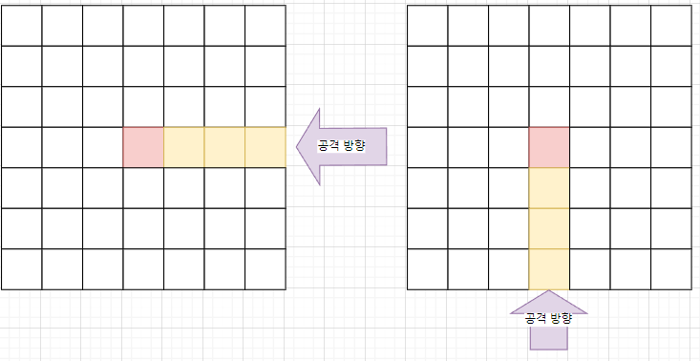
1. 7X7 크기의 초기맵에서 시작한다. 공격로 시작 방향을 랜덤으로 결정한다. |  | 2. '확장'을 수행하면 공격로의 방향으로 맵이 확장되며 랜덤으로 맵이 구성된다. | 3. 공격을 막아내면 공격로의 방향으로 맵을 다시 확장한다.
 |  | 확장된 맵에 타워를 배치하고 '시작'을 수행하면 공격이 시작된다. | 2번 처럼 확장->설치->시작 의 단계를 반복한다.
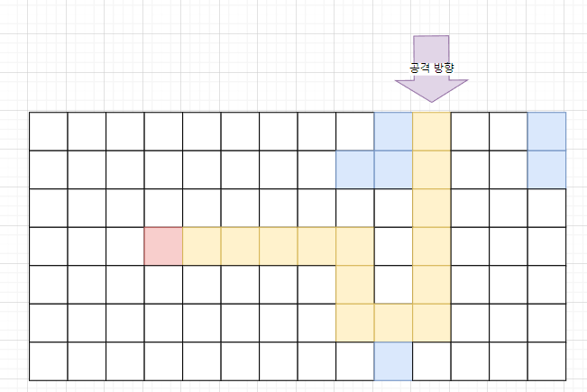
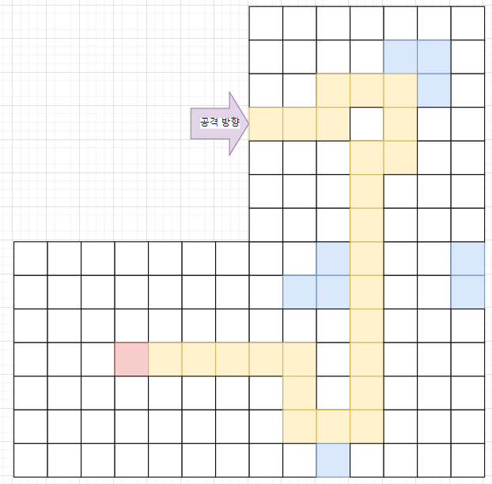

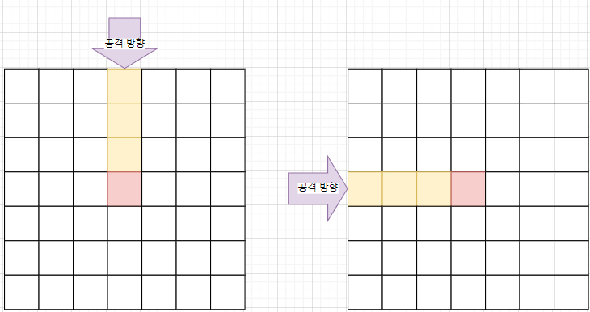

 |  | 확장, 시작 버튼에 대한 UI 배치 필요 | 4. 최대 확장에 도달하면 게임이 종료된다.
 |  | Map UI Frame에서 후술 | *게임 승리 조건에 보스 몬스터 등장& 처치여부 결정 필요

3.2 맵 생성 규칙
1) 전체 로드맵을 먼저 구성한다. | 3) 1)2)의 방식으로 미리 구성된 맵을 '확장' 버튼을 누르면 로드맵을 따라 한칸씩 확장된다.
2) 로드맵 안의 공격로를 무작위로 종류를 변경한다. | 단, 분기점에 닿은 경우 확장 가능한 구역이 한번에 확장된다.

Pattern
3.1 패턴 ID 결정 규칙
공격로 패턴은 공격로의 연결방향에 따라 Pattern ID를 결정한다. |  |  | 공격로 패턴은 7X7의 행렬 형태를 한 줄의 형태로 구성한 코드 스트링을 사용한다.
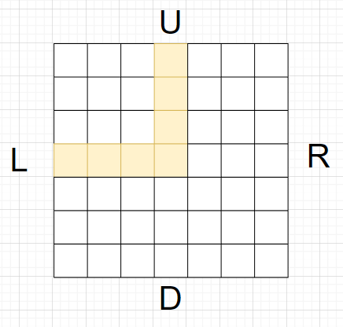
ID | PatternType |  | ex)
int | enum |  | PatternType | Code
1 | TR |  | UL | 0001000000100000010001111000000000000000000000000'
2 | TL
3 | TU
4 | TD
5 | UR
6 | RD
7 | DL
8 | UL
9 | UD | 시계방향 기준 PatternType을 명명한다.
10 | LR
11 | RDL
12 | UDL
13 | URL
14 | URD

